图1
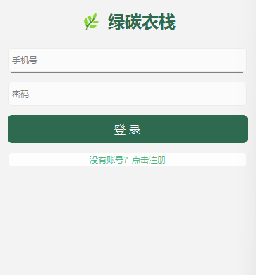

1

2

3

4

5

图2
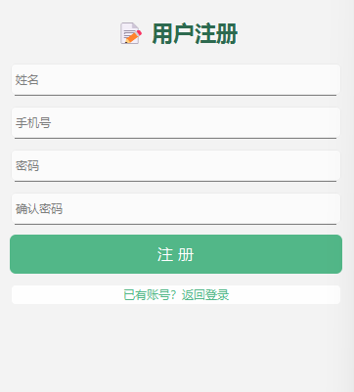

1

2

3

4

5
6

7

图3
1
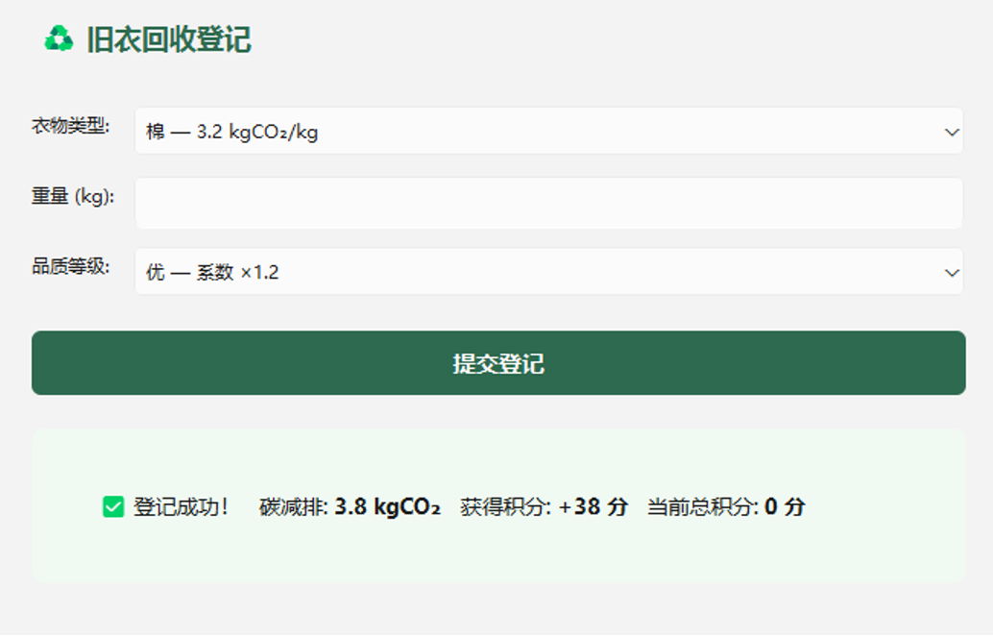

3

2

5
4

6
7

8
9

图4
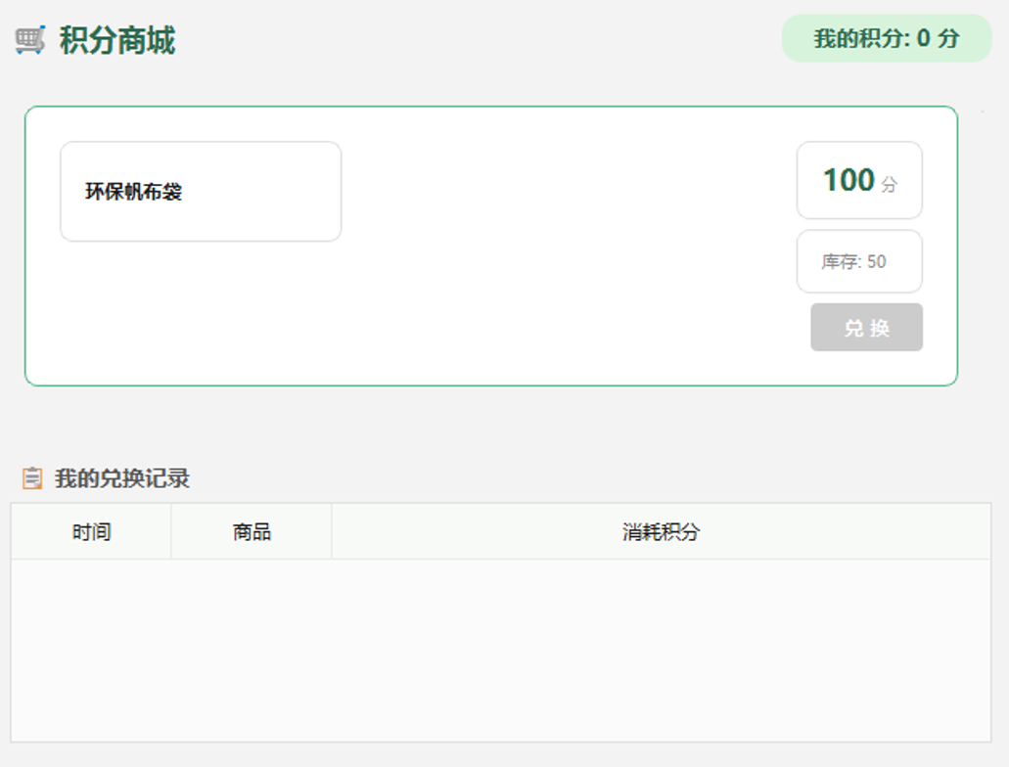
1
2

4
3

5

6

7

8

图5
1
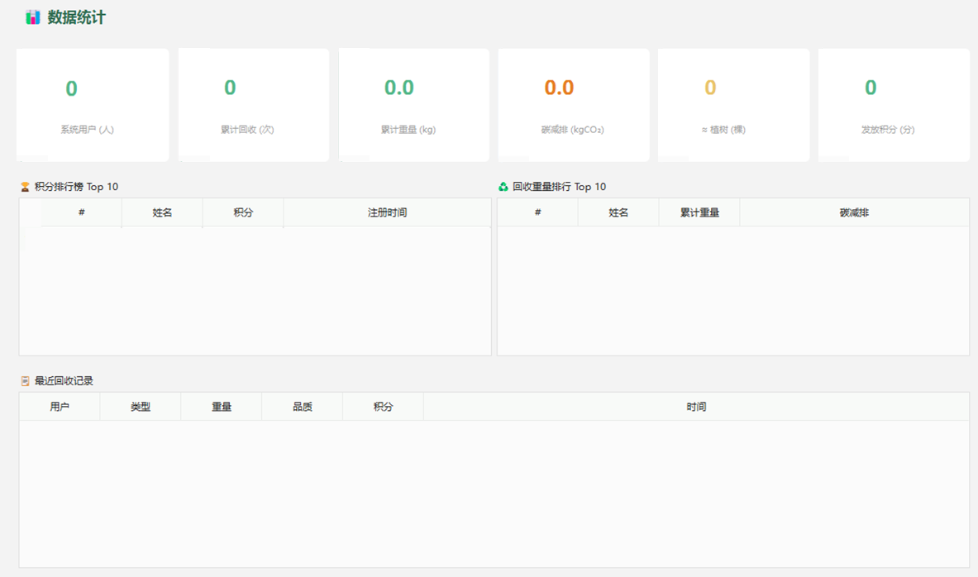
5

6
2

3
7

4

8
11

10

9

13

12

